85104 款式数量单
生产指示单

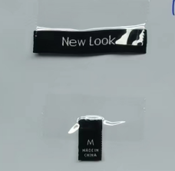
1.订单概况 | 客户 : LOUISE PARIS |  |  | 款号:85104 |  |  |  |  | 总数：3600件
 | 交期：见下数量单 |  |  | PO：30680-48L
6.商标辅料
主标+尺码 | 后领居中 NEW LOOK SPORT
数量单

款号：85104 ORDER#30680-48L |  | BUYER PO# | 款号 | 尺码 | S | M | L | XL | 交期：3/14离厂 |  | 总数
中文 | 英文
燕麦色 | OATMEAL | 10855877 | 12643948L | 数量 | 900 | 900 | 900 | 900 |  |  | 3600
 |  |  |  |  |  |  |  |  |  | 共 | 3600

地址：象山丹西街道白鹤路235号，亚欣服饰，程厂13819438970

